상품제안서
몽당 씨앗연필2P | 상품코드: F00565

 |  |  |  |  |  |  | 02-412-0044 | www.easy1.co.kr
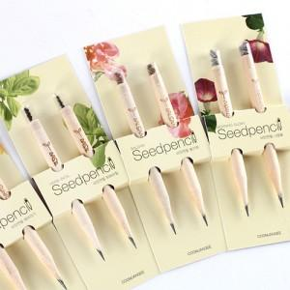 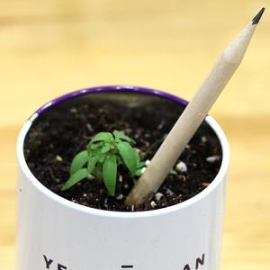

【상세/제작정보】 | <p><span style="font-size: 14pt;">* </span><b><span style="font-size: 14pt;">배경지 500개이상- 1000원(별도)</span></b></p><p><b><span style="font-size: 14pt;">* 배송비 1box 500개 5000원(별도)</span></b></p>

【인쇄/포장옵션】 | 실크 / OPP(비닐)

【공급단가】 | 수량 | 500~ | 1,000~ | 2,000~ | 3,000~ | 5,000~
*VAT별도 | 단가 | 1,230원 | 1,180원 | 1,140원 | 1,100원 | 1,060원

【상품 URL】 | https://dev.easy1.co.kr:443/src/goods_detail.php?gdno=565

